상품제안서
MOCO 프리미엄 웰컴키트 A | 상품코드: S44821

 |  |  |  |  |  |  | 02-713-8555 | www.synergygift.co.kr
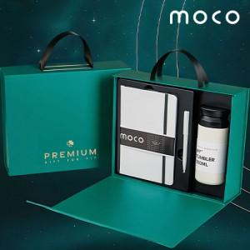 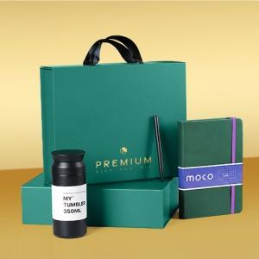 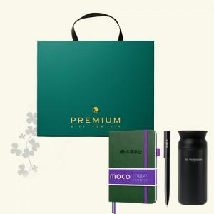

【상세/제작정보】 | <p>&nbsp;</p><p>감성 가득 실용 만점, 완벽 구성 웰컴키트!</p><p>&nbsp;</p><p><span style="font-size: 14pt;">※ 기본 노트 불박 / 볼펜 + 텀블러 레이저 인쇄</span></p>

【인쇄/포장옵션】 | 노트+볼펜+텀블러 / 포장불가능

【공급단가】 | 수량 | 30~ | 100~ | 300~ | 500~ | 1,000~
*VAT별도 | 화이트 | 20,100원 | 18,900원 | 18,080원 | 17,690원 | 17,380원
 | 그린&블랙 | 20,100원 | 18,900원 | 18,080원 | 17,690원 | 17,380원

【상품 URL】 | https://www.synergygift.co.kr:443/src/goods_detail.php?gdno=44821

